★記入シート
【FFC 仕様記入シート】 |  | 株式会社クリスタージュ | 【参考図】
右図を参照し、黄色セルに要望仕様を記入下さい。（ドロップダウン選択セルもあり）
●◎印は記入必須項目です。
加工タイプ
◎印の記入が難しい場合、〇印の記入をお願いします。

必須項目
項目 | 要望仕様 | 備考
●加工タイプ |  | 同面端子／異面端子以外は別途連絡ください。
●絶縁長(IL) mm |  | 15mm未満は対応できません。
●ULスタイル（定格温度/定格電圧） |  | 使用温度と電圧に応じて、ドロップダウンから選択ください。
●導体厚み(Ct) mm |  | 0.035mm/0.05mm/その他からお選びください。
◎S1側コネクタ品番
◎S2側コネクタ品番
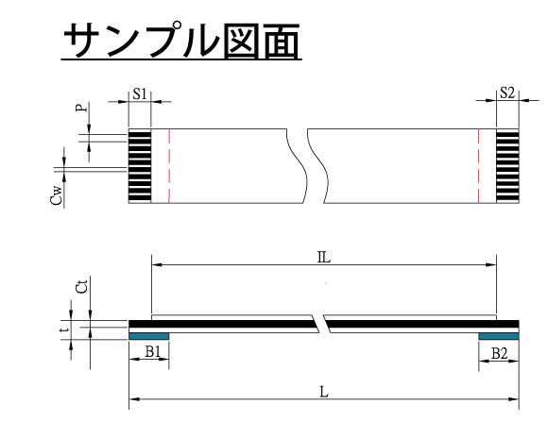
寸法図
コネクタ品番を記入頂ければ、適した仕様にて提案します。（末尾まで正確に記入ください）
コネクタ品番が不明／未定の場合、または仕様を指定する場合、上記は空欄のまま以下を記入ください。

コネクタ品番が空欄の場合の必須項目
項目 | 要望仕様 | 備考
〇端子数
〇端子ピッチ(P) mm |  | P0.5／P1.0／P1.25に対応。
○導体幅(Cw) mm |  | P0.5 (=0.3)、P1.0(=0.7)、P1.25(=0.8)が標準。
〇ストリップ長(S1) mm |  | 2mm以上。0.5mm 刻みに指定可能。
〇ストリップ長(S2) mm |  | 2mm以上。0.5mm 刻みに指定可能。
〇補強板長(B1) mm |  | 3mm以上。0.5mm 刻みに指定可能。（S +2mm以上を推奨）
〇補強板長(B2) mm |  | 3mm以上。0.5mm 刻みに指定可能。（S +2mm以上を推奨）
〇端子部厚み(t) mm |  | 0.3mmが標準。
〇端子部メッキ種類 |  | スズメッキ／金メッキ （コネクタ接点と同一金属が好ましい）

その他の対応オプション | （ご要望の場合、別途資料か要望仕様の提示をお願いします。）
項目 | チェック | 備考
マーキング加工 |  | 補強板などに挿入基準線を入れたり、S1/S2の認識マークを入れたりすることも可能。
折り曲げ加工 |  | 指定された箇所にて折り曲げした形状で納入可能。
端末部打ち抜き加工 |  | 切り欠き形状などの特殊形状を要求するコネクタに対応。
シールド加工 |  | シールドテープを巻き付けた仕様。特定のピンを電気的接続させることも可能。
インピーダンスコントロール |  | 高速伝送用にインピーダンスを100Ω等に整合させた仕様。

その他要望記入欄

